关系图
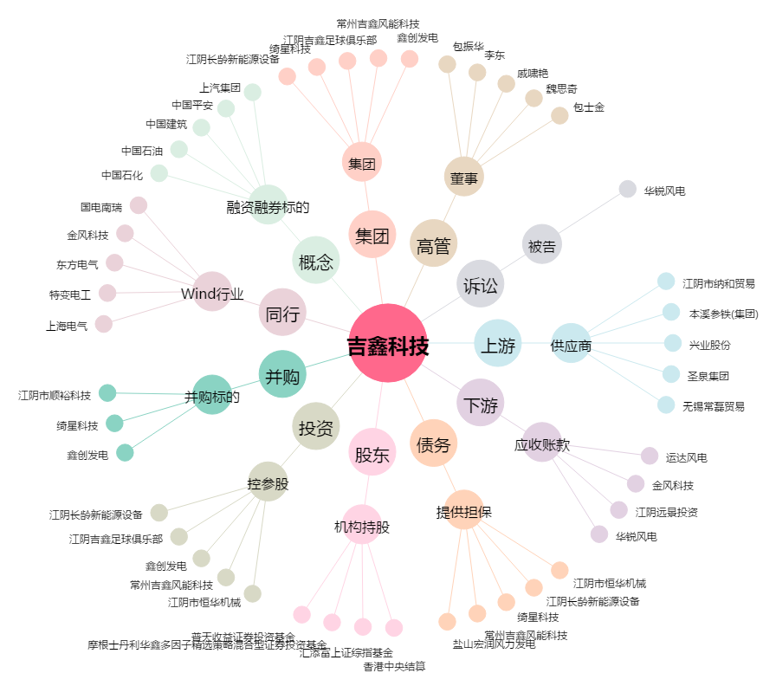
吉鑫科技[601218.SH] - 关系概览图

